상품제안서
오피스 비타볼 볼펜 3P세트(1.0) | 상품코드: S44876

 |  |  |  |  |  |  | 02-713-8555 | www.synergygift.co.kr
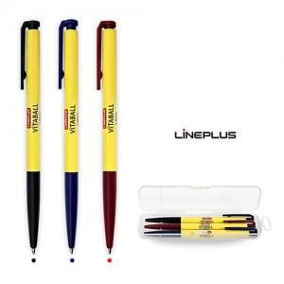

【상세/제작정보】 | <p><span style="font-size: 14pt;">※&nbsp;</span><span style="font-size: 14pt;">기본수량 이상 시 볼펜 3P 실크인쇄1도 포함</span>​</p>

【인쇄/포장옵션】 | 실크, 케이스1도인쇄 / PP케이스

【공급단가】 | 수량 | 500~ | 1,000~ | 5,000~ | 10,000~ | 20,000~
*VAT별도 | 단가 | 1,040원 | 1,010원 | 955원 | 935원 | 920원

【상품 URL】 | https://www.synergygift.co.kr:443/src/goods_detail.php?gdno=44876

